1 Datos ejecución
Tabla 1.

DATOS DE EJECUCIÓN DEL PLAN DE RECUPERACIÓN 2021 - HASTA 31/12/2023 (M EUROS)

Fecha | Credito inicial | Crédito total | Autorizaciones | Compromisos | Obligaciones reconocidas
2023-12-31 | 79,791 | 88,614 | 75,755 | 66,182 | 60,266

DATOS DE EJECUCIÓN DEL PLAN DE RECUPERACIÓN 2023 - HASTA 31/12/2023 (M EUROS)

Fecha | Credito inicial | Crédito total | Autorizaciones | Compromisos | Obligaciones reconocidas
2023-12-31 | 28,692 | 35,944 | 28,484 | 23,557 | 20,587

Fuente: Ministerio de Hacienda y Función Pública

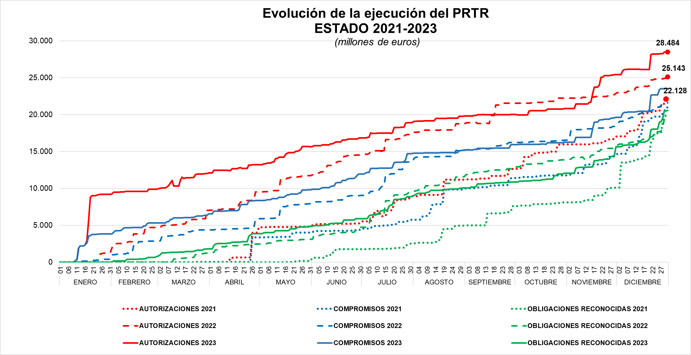

Fuente: Ministerio de Hacienda, Secretaria de Estado Presupuestos y Gastos

